Quản lý câu hỏi
Project Name | XÂY DỰNG HỆ THỐNG HỖ TRỢ LUYỆN THI GIẤY PHÉP LÁI XE
Module Code | Quản lý câu hỏi
 | Hoàn thành | Lỗi | Chưa kiểm tra | Bị chặn | Tổng lần kiểm tra
Round 1 | 10 | 0 | 0 | 0 | 10
Round 2 | 10 | 0 | 0 | 0 | 10
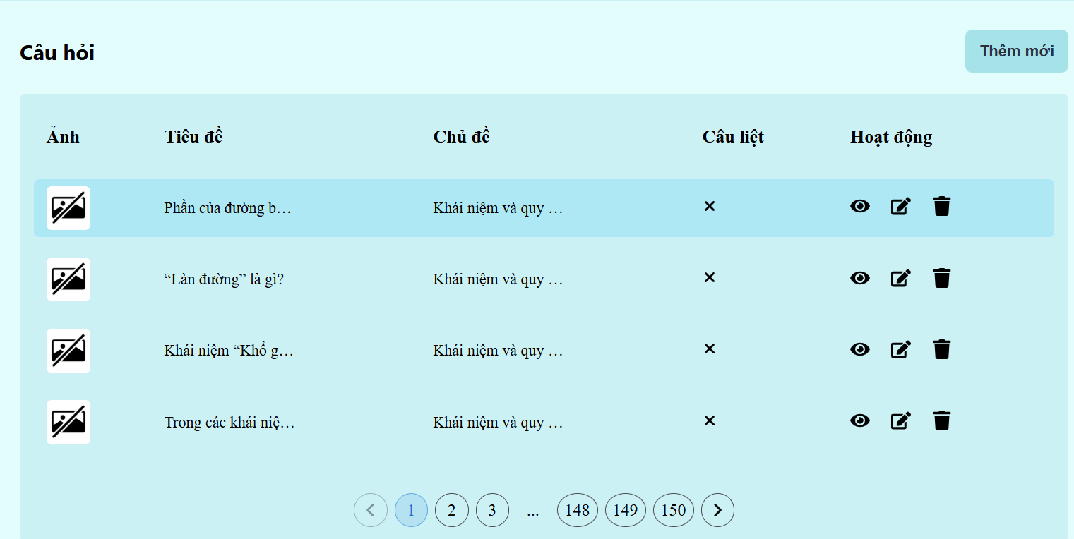

Test Case ID | Mô tả | Quy trình | Điều kiện tiên quyết | Kết quả mong đợi | Kết quả thực tế | Kết quả |  |  |  |  |  | Chú thích
 |  |  |  |  |  | Vòng 1 |  |  | Vòng 2
 |  |  |  |  |  | Trạng thái | Ngày kiểm tra | Người kiểm tra | Trạng thái | Ngày kiểm tra | Người kiểm tra
GUI_SHOW Quản lý câu hỏi
GUI-QLCH01 | [Thêm mới ] Button |  |  | -Button: Black -Status : enable | -Button: Black -Status : enable | Passed | 07/12/2024 | Phi | Passed | 09/12/2024 | Phi
GUI-QLCH02 | [Xem] Button |  |  | -Button: Black -Status : enable | -Button: Black -Status : enable | Passed | 07/12/2024 | Phi | Passed | 09/12/2024 | Phi
GUI-QLCH03 | [Chỉnh sửa ] Button |  |  | -Button: Black -Status : enable | -Button: Black -Status : enable | Passed | 07/12/2024 | Phi | Passed | 09/12/2024 | Phi
GUI-QLCH04 | [Xóa] Button |  |  | -Button: Black -Status : enable | -Button: Black -Status : enable | Passed | 07/12/2024 | Phi | Passed | 09/12/2024 | Phi
GUI-QLCH05 | [Qua trang] Button |  |  | -Button: Black -Status : enable | -Button: Black -Status : enable | Passed | 07/12/2024 | Phi | Passed | 09/12/2024 | Phi
GUI-QLCH06 | [Lùi Trang] Button |  |  | -Button: Black -Status : enable | -Button: Black -Status : enable | Passed | 07/12/2024 | Phi | Passed | 09/12/2024 | Phi
FUNCTION_SHOW Quản lý câu hỏi
FUNC-QLCH01 | Kiểm tra chức năng thêm câu hỏi mới. | 1. Truy cập trang web. 2. Vào mục Quản lý câu hỏi 3.Nhấn vào nút "Thêm mới". 4.Nhập thông tin đầy đủ cho các trường (Ảnh, Tiêu đề, Chủ đề, Câu hỏi). 5.Nhấn "Lưu". | Đăng nhập thành công vào hệ thống bằng tài khoản Admin | Câu hỏi mới được thêm vào danh sách và hiển thị chính xác | Câu hỏi mới được thêm vào danh sách và hiển thị chính xác | Passed | 07/12/2024 | Phi | Passed | 09/12/2024 | Phi
FUNC-QLCH02 | Kiểm tra chức năng xóa câu hỏi. | 1. Truy cập trang web. 2. Vào mục Quản lý câu hỏi 3.Chọn câu hỏi cần xóa. 4.Nhấn vào nút xóa (biểu tượng thùng rác).. | Đăng nhập thành công vào hệ thống bằng tài khoản Admin | Câu hỏi được xóa khỏi danh sách. | Câu hỏi được xóa khỏi danh sách. | Passed | 07/12/2024 | Phi | Passed | 09/12/2024 | Phi
FUNC-QLCH03 | Kiểm tra chức năng chỉnh sửa câu hỏi | 1. Truy cập trang web. 2. Vào mục Quản lý câu hỏi 3.Chọn câu hỏi cần chỉnh sửa. 4.Nhấn vào nút chỉnh sửa (biểu tượng bút chì). 5.Thay đổi thông tin cần thiết. 6.Nhấn "Cập nhật". | Đăng nhập thành công vào hệ thống bằng tài khoản Admin | Câu hỏi được cập nhật và hiển thị thông tin mới. | Câu hỏi được cập nhật và hiển thị thông tin mới. | Passed | 07/12/2024 | Phi | Passed | 09/12/2024 | Phi
FUNC-QLCH04 | Kiểm tra chức năng phân trang. | 1. Truy cập trang web. 2. Vào mục quản lý câu hỏi 3.Xem danh sách câu hỏi. 4.Nhấn vào các số trang khác nhau. | Đăng nhập thành công vào hệ thống bằng tài khoản Admin | Danh sách câu hỏi hiển thị đúng theo trang đã chọn. | Danh sách câu hỏi hiển thị đúng theo trang đã chọn. | Passed | 07/12/2024 | Phi | Passed | 09/12/2024 | Phi
FUNC-QLCH05 | Kiểm tra chức năng xem câu hỏi | 1. Truy cập trang web. 2. Vào mục Quản lý câu hỏi 3.Chọn câu hỏi cần xem 4.Nhấn vào nút xem (biểu tượng con mắt).. | Đăng nhập thành công vào hệ thống bằng tài khoản Admin | Câu hỏi được hiển thị để xem chi tiết | Câu hỏi được hiển thị để xem chi tiết | Passed | 07/12/2024 | Phi | Passed | 09/12/2024 | Phi

Quản lý người dùng
Project Name | XÂY DỰNG HỆ THỐNG HỖ TRỢ LUYỆN THI GIẤY PHÉP LÁI XE
Module Code | Quản lý người dùng
 | Hoàn thành | Lỗi | Chưa kiểm tra | Bị chặn | Tổng lần kiểm tra
Round 1 | 10 | 0 | 0 | 0 | 10
Round 2 | 10 | 0 | 0 | 0 | 10
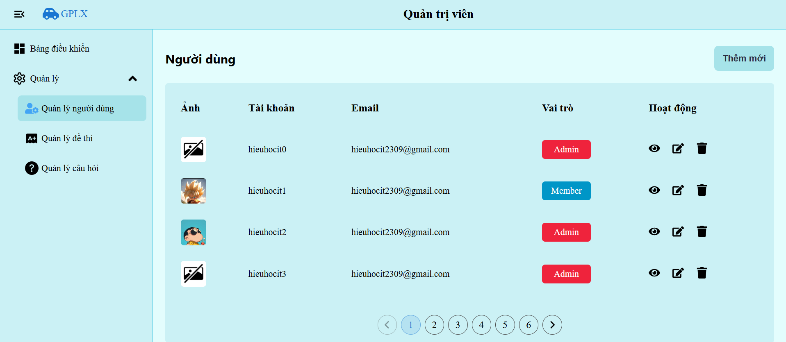

Test Case ID | Mô tả | Quy trình | Điều kiện tiên quyết | Kết quả mong đợi | Kết quả thực tế | Kết quả |  |  |  |  |  | Chú thích
 |  |  |  |  |  | Vòng 1 |  |  | Vòng 2
 |  |  |  |  |  | Trạng thái | Ngày kiểm tra | Người kiểm tra | Trạng thái | Ngày kiểm tra | Người kiểm tra
GUI_SHOW Quản lý người dùng
GUI-QLND01 | [Thêm mới ] Button |  |  | -Button: Black -Status : enable | -Button: Black -Status : enable | Passed | 07/12/2024 | Phi | Passed | 09/12/2024 | Phi
GUI-QLND02 | [Xem] Button |  |  | -Button: Black -Status : enable | -Button: Black -Status : enable | Passed | 07/12/2024 | Phi | Passed | 09/12/2024 | Phi
GUI-QLND03 | [Chỉnh sửa ] Button |  |  | -Button: Black -Status : enable | -Button: Black -Status : enable | Passed | 07/12/2024 | Phi | Passed | 09/12/2024 | Phi
GUI-QLND04 | [Xóa] Button |  |  | -Button: Black -Status : enable | -Button: Black -Status : enable | Passed | 07/12/2024 | Phi | Passed | 09/12/2024 | Phi
GUI-QLND05 | [Qua trang] Button |  |  | -Button: Black -Status : enable | -Button: Black -Status : enable | Passed | 07/12/2024 | Phi | Passed | 09/12/2024 | Phi
GUI-QLND06 | [Lùi Trang] Button |  |  | -Button: Black -Status : enable | -Button: Black -Status : enable | Passed | 07/12/2024 | Phi | Passed | 09/12/2024 | Phi
FUNCTION_SHOW Quản lý người dùng
FUNC-QLND01 | Kiểm tra chức năng thêm người dùng mới | 1. Truy cập trang web. 2. Vào mục Quản lý người dùng 3.Nhấn vào nút "Thêm mới". 4.Nhập thông tin đầy đủ cho các trường (Họ, Tên , Tên đăng nhập , Mật Khẩu). 5.Nhấn "Lưu". | Đăng nhập thành công vào hê thống bằng tài khoản đã đăng ký | Câu hỏi mới được thêm vào danh sách và hiển thị chính xác | Câu hỏi mới được thêm vào danh sách và hiển thị chính xác | Passed | 07/12/2024 | Phi | Passed | 09/12/2024 | Phi
FUNC-QLND02 | Kiểm tra chức năng xóa người dùng. | 1. Truy cập trang web. 2. Vào mục Quản lý người dùng 3.Chọn người dùng cần xóa. 4.Nhấn vào nút xóa (biểu tượng thùng rác).. | Đăng nhập thành công vào hê thống bằng tài khoản đã đăng ký | Người dùng được xóa khỏi danh sách. | Người dùng được xóa khỏi danh sách. | Passed | 07/12/2024 | Phi | Passed | 09/12/2024 | Phi
FUNC-QLND03 | Kiểm tra chức năng chỉnh sửa thông tin người dùng. | 1. Truy cập trang web. 2. Vào mục Quản lý người dùng 3.Chọn người dùng cần chỉnh sửa. 4.Nhấn vào nút chỉnh sửa (biểu tượng bút chì). 5.Thay đổi thông tin cần thiết. 6.Nhấn "Cập nhật". . | Đăng nhập thành công vào hê thống bằng tài khoản đã đăng ký | Thông tin người dùng được cập nhật và hiển thị thông tin mới. | Thông tin người dùng được cập nhật và hiển thị thông tin mới. | Passed | 07/12/2024 | Phi | Passed | 09/12/2024 | Phi
FUNC-QLND04 | Kiểm tra chức năng phân trang. | 1. Truy cập trang web. 2. Vào mục Quản lý người dùng 3.Xem danh sách người dùng 4.Nhấn vào các số trang khác nhau. | Đăng nhập thành công vào hê thống bằng tài khoản đã đăng ký | Danh sách người dùng hiển thị đúng theo trang đã chọn. | Danh sách người dùng hiển thị đúng theo trang đã chọn. | Passed | 07/12/2024 | Phi | Passed | 09/12/2024 | Phi
FUNC-QLND05 | Kiểm tra chức năng xem thông tin người dùng | 1. Truy cập trang web. 2. Vào mục Quản lý người dùng 3.Chọn người dùng cần xem 4.Nhấn vào nút xem (biểu tượng con mắt)... | Đăng nhập thành công vào hê thống bằng tài khoản đã đăng ký | Chi tiết thông tin người dùng được hiển thị để xem chi tiết | Chi tiết thông tin người dùng được hiển thị để xem chi tiết | Passed | 07/12/2024 | Phi | Passed | 09/12/2024 | Phi

Quản lý bộ đề thi
Project Name | XÂY DỰNG HỆ THỐNG HỖ TRỢ LUYỆN THI GIẤY PHÉP LÁI XE
Module Code | Quản lý bộ đề thi
 | Hoàn thành | Lỗi | Chưa kiểm tra | Bị chặn | Tổng lần kiểm tra
Round 1 | 10 | 0 | 0 | 0 | 10
Round 2 | 10 | 0 | 0 | 0 | 10

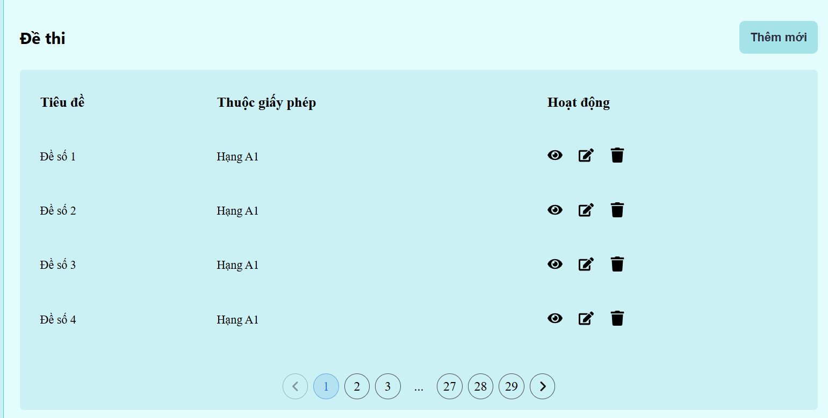

Test Case ID | Mô tả | Quy trình | Điều kiện tiên quyết | Kết quả mong đợi | Kết quả thực tế | Kết quả |  |  |  |  |  | Chú thích
 |  |  |  |  |  | Vòng 1 |  |  | Vòng 2
 |  |  |  |  |  | Trạng thái | Ngày kiểm tra | Người kiểm tra | Trạng thái | Ngày kiểm tra | Người kiểm tra
GUI_SHOW Quản lý bộ đề thi
GUI-QLBDT01 | [Thêm mới ] Button |  |  | -Button: Black -Status : enable | -Button: Black -Status : enable | Passed | 07/12/2024 | Phi | Passed | 09/12/2024 | Phi
GUI-QLBDT02 | [Xem] Button |  |  | -Button: Black -Status : enable | -Button: Black -Status : enable | Passed | 07/12/2024 | Phi | Passed | 09/12/2024 | Phi
GUI-QLBDT03 | [Chỉnh sửa ] Button |  |  | -Button: Black -Status : enable | -Button: Black -Status : enable | Passed | 07/12/2024 | Phi | Passed | 09/12/2024 | Phi
GUI-QLBDT04 | [Xóa] Button |  |  | -Button: Black -Status : enable | -Button: Black -Status : enable | Passed | 07/12/2024 | Phi | Passed | 09/12/2024 | Phi
GUI-QLBDT05 | [Qua trang] Button |  |  | -Button: Black -Status : enable | -Button: Black -Status : enable | Passed | 07/12/2024 | Phi | Passed | 09/12/2024 | Phi
GUI-QLBDT06 | [Lùi Trang] Button |  |  | -Button: Black -Status : enable | -Button: Black -Status : enable | Passed | 07/12/2024 | Phi | Passed | 09/12/2024 | Phi
FUNCTION_SHOW Quản lý bộ đề thi
FUNC-QLBDT01 | Kiểm tra chức năng thêm đề thi mới | 1. Truy cập trang web. 2. Vào mục Quản lý bộ đề thi 3.Nhấn vào nút "Thêm mới". 4.Nhập thông tin đầy đủ cho các trường (Tiêu đề , Bộ giấy phép). 5.Nhấn "Thêm". | Đăng nhập thành công vào hê thống bằng tài khoản đã đăng ký | Bộ đề thi mới được thêm vào danh sách và hiển thị chính xác | Bộ đề thi mới được thêm vào danh sách và hiển thị chính xác | Passed | 07/12/2024 | Phi | Passed | 09/12/2024 | Phi
FUNC-QLBDT02 | Kiểm tra chức năng xóa bộ đề thi | 1. Truy cập trang web. 2. Vào mục Quản lý bộ đề thi 3.Chọn bộ đề thi cần xóa. 4.Nhấn vào nút xóa (biểu tượng thùng rác).. | Đăng nhập thành công vào hê thống bằng tài khoản đã đăng ký | Bộ đề thi được xóa khỏi danh sách. | Bộ đề thi được xóa khỏi danh sách. | Passed | 07/12/2024 | Phi | Passed | 09/12/2024 | Phi
FUNC-QLBDT03 | Kiểm tra chức năng chỉnh sửa thông tin bộ đề thi | 1. Truy cập trang web. 2. Vào mục Quản lý bộ đề thi 3.Chọn bộ đề thi cần chỉnh sửa. 4.Nhấn vào nút chỉnh sửa (biểu tượng bút chì). 5.Thay đổi thông tin cần thiết. 6.Nhấn "Cập nhật". . | Đăng nhập thành công vào hê thống bằng tài khoản đã đăng ký | Thông tin bộ đề thi được cập nhật và hiển thị thông tin mới. | Thông tin bộ đề thi được cập nhật và hiển thị thông tin mới. | Passed | 07/12/2024 | Phi | Passed | 09/12/2024 | Phi
FUNC-QLBDT04 | Kiểm tra chức năng phân trang. | 1. Truy cập trang web. 2. Vào mục Quản lý bộ đề thi 3.Xem danh sách bộ đề thi 4.Nhấn vào các số trang khác nhau. | Đăng nhập thành công vào hê thống bằng tài khoản đã đăng ký | Danh sách bộ đề thi hiển thị đúng theo trang đã chọn. | Danh sách bộ đề thi hiển thị đúng theo trang đã chọn. | Passed | 07/12/2024 | Phi | Passed | 09/12/2024 | Phi
FUNC-QLBDT05 | Kiểm tra chức năng xem thông tin bộ đề thi | 1. Truy cập trang web. 2. Vào mục Quản lý bộ đề thi 3.Chọn bộ đề thi cần xem 4.Nhấn vào nút xem (biểu tượng con mắt)... | Đăng nhập thành công vào hê thống bằng tài khoản đã đăng ký | Chi tiết thông tin bộ đề thi được hiển thị để xem chi tiết | Chi tiết thông tin bộ đề thi được hiển thị để xem chi tiết | Passed | 07/12/2024 | Phi | Passed | 09/12/2024 | Phi

Quản lý lịch sử thi
Project Name | XÂY DỰNG HỆ THỐNG HỖ TRỢ LUYỆN THI GIẤY PHÉP LÁI XE
Module Code | Quản lý lịch sử thi
 | Hoàn thành | Lỗi | Chưa kiểm tra | Bị chặn | Tổng lần kiểm tra
Round 1 | 2 | 0 | 0 | 0 | 2
Round 2 | 2 | 0 | 0 | 0 | 2



Test Case ID | Mô tả | Quy trình | Điều kiện tiên quyết | Kết quả mong đợi | Kết quả thực tế | Kết quả |  |  |  |  |  | Chú thích
 |  |  |  |  |  | Vòng 1 |  |  | Vòng 2
 |  |  |  |  |  | Trạng thái | Ngày kiểm tra | Người kiểm tra | Trạng thái | Ngày kiểm tra | Người kiểm tra
GUI_SHOW Quản lý lịch sử thi
GUI-QLLST1 | [ Đề 8] Button |  |  | -Label : black -Status : enable | -Label : black -Status : enable | Passed | 07/12/2024 | Phi | Passed | 09/12/2024 | Phi

FUNCTION_SHOW Quản lý lịch sử thi
FUNC-QLLST01 | Kiểm tra chức năng chọn bất kì 1 đề nào để xem lịch sử thi | 1. Truy cập vào trang chủ . 2.Chọn vào xem lịch sử thi 3. Chọn 1 đề thi bất kì | Đăng nhập thành công vào hệ thống | Hiển thị đúng đề thi đã chọn | Hiển thị đúng đề thi đã chọn | Passed | 07/12/2024 | Phi | Passed | 09/12/2024 | Phi

